Resultaten
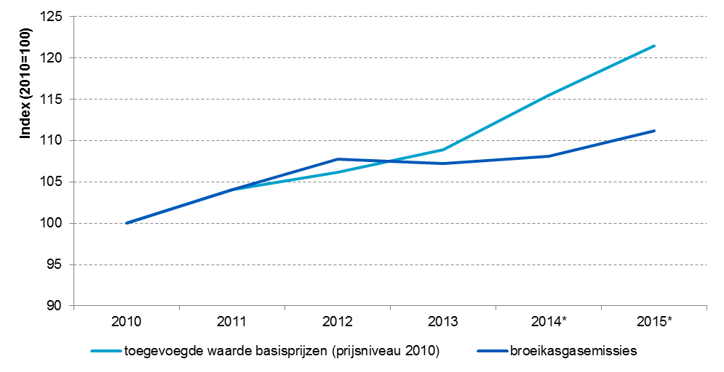
Resultatenbeschrijving

De toerismesector draagt in de periode 2010-2015 gemiddeld ongeveer vier procent bij aan de totale toegevoegde waarde van de Nederlandse economie. Ten opzichte van deze bijdrage, zijn de aan het milieu gerelateerde bijdragen van de toerismesector relatief hoog bij vier groene groei indicatoren: broeikasgasemissies (7 procent van het Nederlandse totaal in die periode), netto binnenlands energieverbruik (7 procent), afgedragen milieubelastingen (8 procent) en waterverbruik (10 procent).

Luchtvaartactiviteiten binnen de sector zijn verantwoordelijk voor de relatief hoge bijdrage aan de broeikasgasemissies en het netto binnenlands energieverbruik. Over deze activiteiten worden echter weinig belastingen betaald. Milieubelastingen worden vooral afgedragen door vervoer over land en door de horeca. Dit betreffen vooral energiebelasting op aardgas en elektriciteit en accijns op motorbrandstoffen. Het belastingtarief in deze activiteiten is relatief hoog en zij maken een groot deel uit van de toerismesector. Daarnaast is de horeca, samen met sport en recreatie, verantwoordelijk voor het hoge waterverbruik in toerisme. De sector sport en recreatie omvatten onder meer de zwembaden.

Bij andere groene groei indicatoren is de bijdrage van de toerismesector juist relatief laag. Een voorbeeld is emissies van nutriënten. De toerismesector is verantwoordelijk voor 0,1 procent van het Nederlandse totaal. Emissies van nutriënten naar water komen hoofdzakelijk vanuit de landbouw.

Nederlandse broeikasgasemissies nemen veelal af in de periode 2010-2015. In de toerismesector is er juist bijna ieder jaar sprake van een toename. Deze toename is echter relatief beperkt in vergelijking tot de groei die de toegevoegde waarde van de sector doormaakt, zoals blijkt uit de figuur. Dit wordt onder andere verklaard doordat een emissie-extensieve activiteit binnen de sector in economische zin harder is gegroeid dan enkele andere meer emissie-intensieve activiteiten. Voor wat betreft broeikasgassen is er in de toerismesector dus sprake van een relatieve ontkoppeling, maar nog geen absolute ontkoppeling.

Het is vermeldenswaardig dat de activiteiten binnen de toerismesector niet homogeen van aard zijn qua milieudruk-intensiteit en grondstof-intensiteit. De toerismesector bestaat uit veel verschillende activiteiten. De ene toeristische activiteit heeft bijvoorbeeld een significant hogere emissie-intensiteit (emissies per eenheid product) dan een andere toeristische activiteit. Hier dient rekening mee gehouden te worden bij de interpretatie van de cijfers.

Geïndexeerde ontwikkeling toegevoegde waarde (in constante prijzen van 2010) en broeikasgasemissies van de toerismesector, 2010-2015

